说明
巨型图案 Mega Symbol
来源：https://ezslotdesign.com/megasymbol/（数学老王，2018.07.14）

类型一（5个转轮带，King Colossus）：巨型图案不实际存在于轮带，
只是额外机会覆盖中间三轮的 0/上3/下3/上6/下6/9 六种格子 → 用权重表决定6种Case机率。
计算：一条线的中间三轮个别是否被覆盖 → 8种状况，算出各状况RTP；
每条线对每种Case对应一个状况RTP → 加权得特色RTP。

类型二（3个转轮带，Magic Pearl）：中间三轮只会出现完整巨型图案 → 只剩3个转轮带；
赔率表只剩4和5连线；计算当作纯粹的三轮游戏（表中2/3连线即视觉4/5连线）。

补充：Golden Goddess 数学完全是一般转轮游戏（视觉合并）。

示范数据：轮带 K/Q/J/10/9 各4（轮长20）；被覆盖的轮视为整轮巨型图案（该轮每图案次数=轮长）。
Case→状况对应（本模型解读，原文图示）：Line1: case1~3→(0,0,0)、case4~6→(1,1,1)；
Line2: case3→(0,1,0)、case4→(1,0,1)、case5~6→(1,1,1)；
Line3: case2→(1,0,0)、case3→(0,0,1)、case4→(1,1,0)、case5→(0,1,1)、case6→(1,1,1)。

（本簿已合并为 2 个页签：说明、巨型图案 类型一+类型二→RTP；各区块：转轮表 第2~11行，赔率表 第14~21行，类型一-8状况RTP 第24~46行，类型一-RTP 第49~65行，类型二 第68~78行，RTP汇总 第81~82行）

── 完整文档（原 老虎机数学专题-巨型图案.md 存档）──
老虎机数学专题 —— 巨型图案（Mega Symbol）

来源：https://ezslotdesign.com/megasymbol/ （作者：数学老王，2018.07.14；权重表/示意图/计算表为图片）
配图：原文 7 张配图已下载到本目录 images/megasymbol/ 并嵌入本文。
配套模型：老虎机数学专题-巨型图案.xlsx
一、特色定义

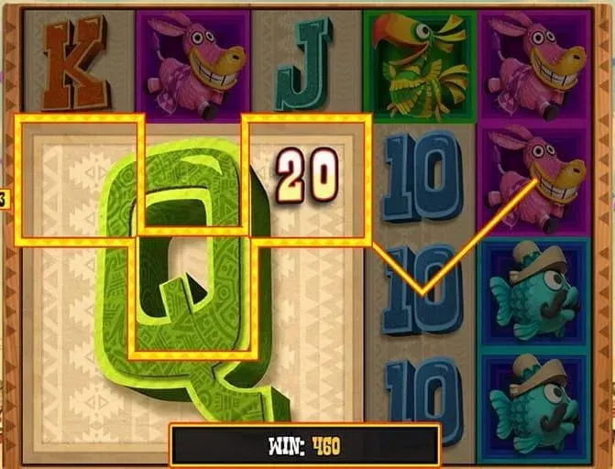
[图片] 文章题图（巨型图案视觉效果） images/megasymbol/01-v2-cb4ed9b1879f1014a04e1172993955ea_r-opt.webp
Mega Symbol（巨型图案）：占多格的大型图案（常见 3x3），通常出现在免费游戏的中间三轮。让多条线同时中奖机率大增，且有连线就是 4 连线起跳；图案是一般图案的 9 倍大，常配专属短动画。流行于 2013~2015 年，常见于 3x5 机台。
二、类型一：5 个转轮带（参考游戏 King Colossus）

[图片] 巨型图案覆盖位置：0、上3、下3、上6、下6、9 六种格子 images/megasymbol/02-Mega-Symbol-Positions_--.png
免费游戏中间三轮除巨型图案外仍会有一般图案（可能只停到部分巨型图案）。数学上仍是原本的 5 个转轮带，巨型图案不实际存在于轮带上，只是有额外机会覆盖中间三轮的 0、上3、下3、上6、下6、9 六种格子 → 用一个权重表决定这 6 种 Case 的出现机率。
6 种 Case 下三条线路的覆盖情况（原文）：
Case | Line 1 | Line 2 | Line 3
1 | 一般转轮 | 一般转轮 | 一般转轮
2 | 一般转轮 | 一般转轮 | 第二轮被覆盖
3 | 一般转轮 | 第三轮被覆盖 | 第四轮被覆盖
4 | 中间三轮全覆盖 | 第二、四轮被覆盖 | 第一、二轮被覆盖
5 | 中间三轮全覆盖 | 中间三轮全覆盖 | 第三、四轮被覆盖
6 | 中间三轮全覆盖 | 中间三轮全覆盖 | 中间三轮全覆盖

[图片] 8 种 RTP 状况（绿色=被覆盖轮）与 Case→RTP# 对应表 images/megasymbol/06-RTP_--.png
计算方法（原文）：以一条线的中间三轮「个别是否被覆盖」分析，可分为 8 种状况，算出这 8 种状况的 RTP；每条线对每种 Case 都能找到对应的 RTP → 完整算出整个特色的 RTP。
三、类型二：3 个转轮带（参考游戏 Magic Pearl）

[图片] Line 表 images/megasymbol/04-Line-Table_---opt.webp
免费游戏中间三轮只会出现完整的巨型图案 → 只剩 3 个转轮带（中间轮=巨型图案）；赔率表不再有 2、3 连线，只剩 4、5 连线；连线得分按纯三轮游戏计算（表中的 2、3 连线在视觉上就是 4、5 连线）。
补充：《Golden Goddess》画面有巨型图案，但数学完全是一般转轮游戏（视觉合并）。
四、Excel 模型（示范数据）

• 类型一：权重表（6 Case 机率，蓝字）；轮带 K/Q/J/10/9 各 4（轮长 20）；8 种覆盖状况的线 RTP（被覆盖的轮以「整轮只有巨型图案」处理，该轮视为全百搭）；RTP = Σ Case权重 × 对应状况RTP
• 类型二：3 轮带（中间轮被巨型图案覆盖），只算 4、5 连线的纯三轮 RTP
工作表 | 内容
说明 | 两类型方法
巨型图案 类型一+类型二→RTP | 转轮表 / 赔率表 + 类型一（8状况RTP：中间三轮覆盖组合的线 RTP；可填 6 Case 机率，蓝字，合计=100%；RTP：Case × 状况 对应汇总）+ 类型二（3 轮带 4/5 连线 RTP）+ RTP汇总

配图清单（images/megasymbol/）

文件 | 说明
images/megasymbol/01-v2-cb4ed9b1879f1014a04e1172993955ea_r-opt.webp | 文章题图
images/megasymbol/02-Mega-Symbol-Positions_--.png | 巨型图案覆盖位置（大图）
images/megasymbol/03-Mega-Symbol-Positions_--.png | 同图（重复）
images/megasymbol/04-Line-Table_---opt.webp | Line 表（大图）
images/megasymbol/05-Line-Table_---opt.webp | 同图（小图重复）
images/megasymbol/06-RTP_--.png | 8 种 RTP 状况与 Case 对应表（大图）
images/megasymbol/07-RTP_--.png | 同图（小图重复）

